Sheet1
 | Total Geral | Total de Até 14 anos | Até 14 anos |  |  | Total de 15 a 17 anos | 15 a 17 anos |  |  | Total de 18 a 19 anos | 18 a 19 anos |  |  |  | Total de 20 a 24 anos | 20 a 24 anos |  |  |  | Total de 25 a 29 anos | 25 a 29 anos |  |  |  | Total de 30 a 34 anos | 30 a 34 anos |  |  |  | Total de 35 a 39 anos | 35 a 39 anos |  |  |  | Total de 40 anos ou mais | 40 anos ou mais
Localidade da Escola |  |  | Estadual | Municipal | Privada |  | Estadual | Municipal | Privada |  | Federal | Estadual | Municipal | Privada |  | Federal | Estadual | Municipal | Privada |  | Federal | Estadual | Municipal | Privada |  | Federal | Estadual | Municipal | Privada |  | Federal | Estadual | Municipal | Privada |  | Federal | Estadual | Municipal | Privada
Salvador | 70,277 | 43 | 19 | 20 | 4 | 9,266 | 5,517 | 3,689 | 60 | 12,968 | 6 | 10,941 | 1,771 | 250 | 16,471 | 22 | 14,050 | 1,678 | 721 | 5,639 | 13 | 4,102 | 851 | 673 | 5,278 | 23 | 3,496 | 1,228 | 531 | 5,125 | 20 | 3,043 | 1,590 | 472 | 15,487 | 33 | 7,068 | 7,531 | 855

Faixa Etária |  | Dependência Administrativa

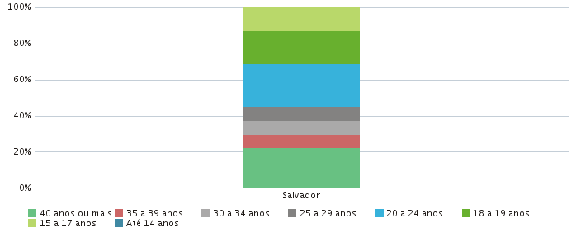 |  |  |  |  |  |  |  |  |  |  | 